Registro de Bugs
REGISTRO DE BUGS | Nesta aba constam mais informações e detalhes a respeito dos bugs e defeitos encontrados durante a realização dos testes. Constam também sugestões para a solução e/ou contorno dos defeitos.

Teste 5.6 - Acessar os links das redes sociais no submenu SIGA-NOS NAS NOSSAS REDES

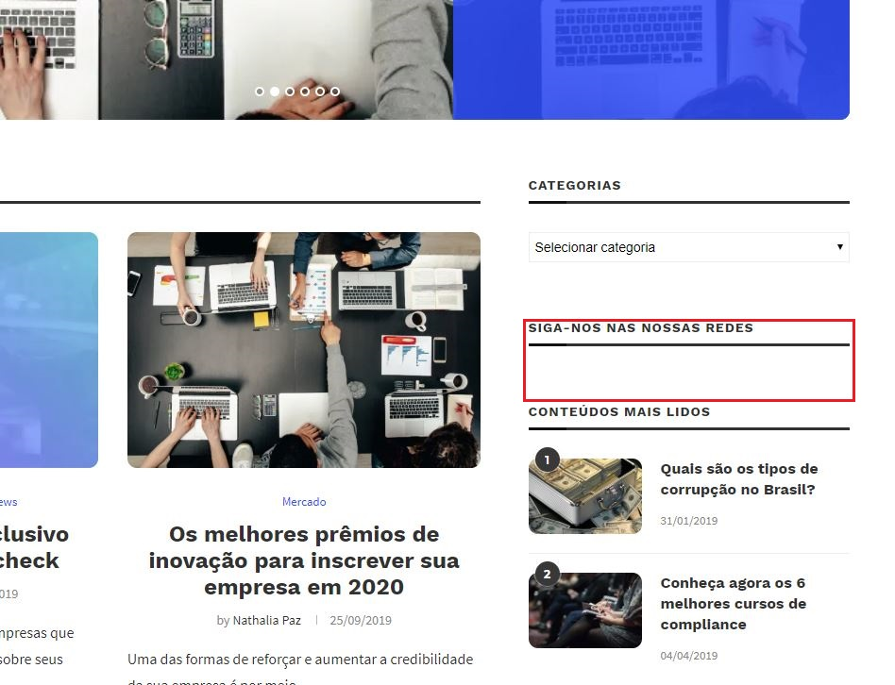

 |  | Conforme informado na aba Planejamento de Testes, o teste 5.6 não foi bem sucedido devido que apresenta a mensagem SIGA-NOS NAS NOSSAS REDES, porém não consta nenhum icone, link ou qualquer informação sobre as redes sociais. Independente de qual seja a causa do problema (template incompativel, erro ou falta das linhas no html/css,...), a minha sugestão seria verificar o motivo de não aparecer somente no Google Chrome, ou então remover essa informação/orientação de seguir nas redes, pelo menos até que seja ajustado e testado em algum ambiente interno da empresa.Existem muitos blogs e sites que não possuem esse menu/informação, e o google chrome é um dos navegadores mais utilizados, dessa forma esse defeito teria maior chance de ser encontrado.

 |  | Esse defeito foi encontrado utilizando o navegador Google Chrome versão 77.0. Nos demais navegadores não consta esse problema.

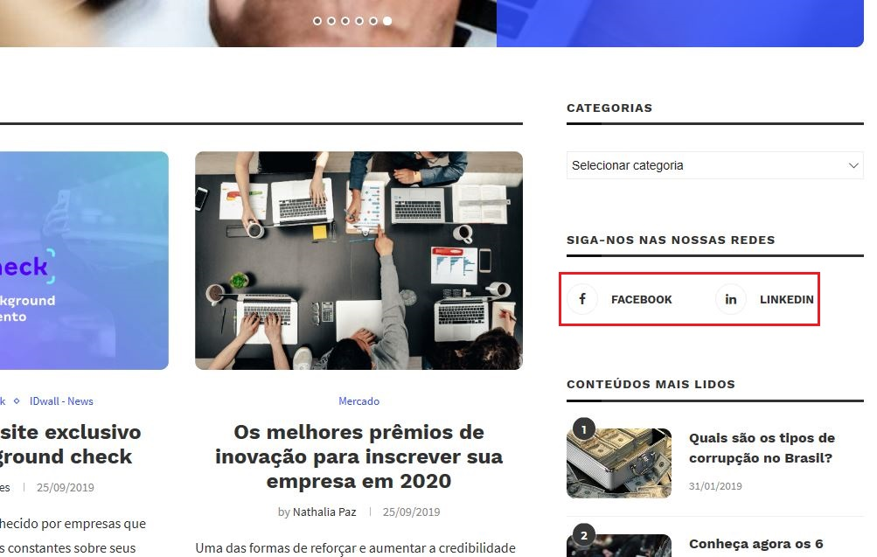

 |  | Utilizando o navegador Microsoft Edge versão 44.1, e o Mozilla Firefox versão 69.0, os links aparecem normalmente.

Teste 5.8 - Acessar a sessão de posts da autora Karina Menezes

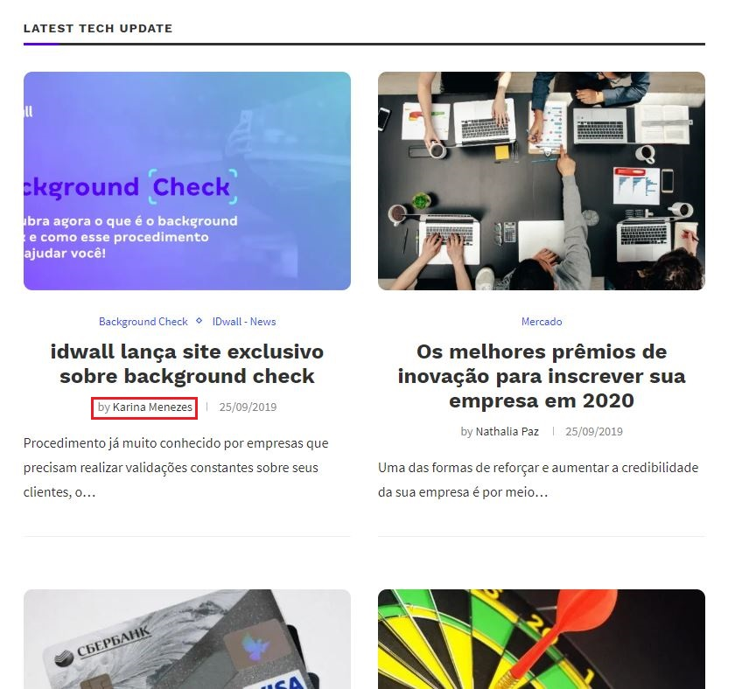

 |  | Conforme informado na aba Planejamento de Testes, o teste 5.8 não foi bem sucedido devido que o link no nome da autora Karina Menezes direciona para a home do blog, e não para a página com posts feitos pela autora. A minha sugestão para esse erro seria, remover o hyperlink no nome da autora, indicando e creditando somente por texto. Ou então criar algum menu AUTORES/REDATORES, listando todos os que contribuem com os posts.

Teste 6.0 - Acessar a sessão de posts da autora Nathalia Paz

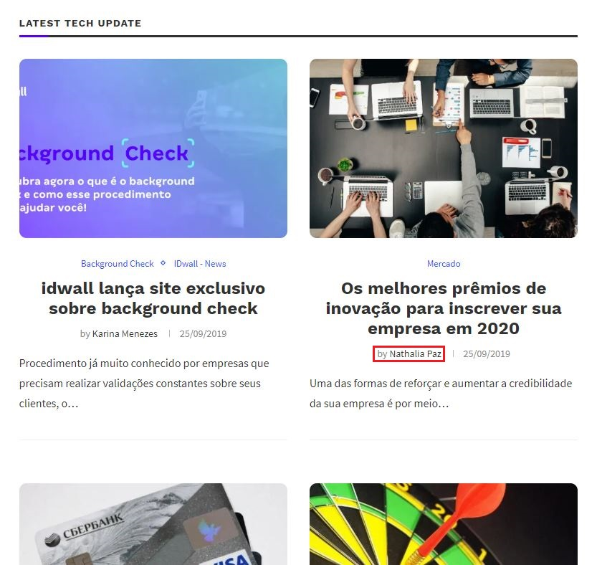

 |  | Conforme informado na aba Planejamento de Testes, o teste 6.0 não foi bem sucedido devido que o link no nome da autora Nathalia Paz direciona para a home do blog, e não para a página com posts feitos pela autora. A minha sugestão para esse erro seria, remover o hyperlink no nome da autora, indicando e creditando somente por texto. Ou então criar algum menu AUTORES/REDATORES, listando todos os que contribuem com os posts.

Teste 6.3 - Acessar a sessão de posts da autora Mariana González

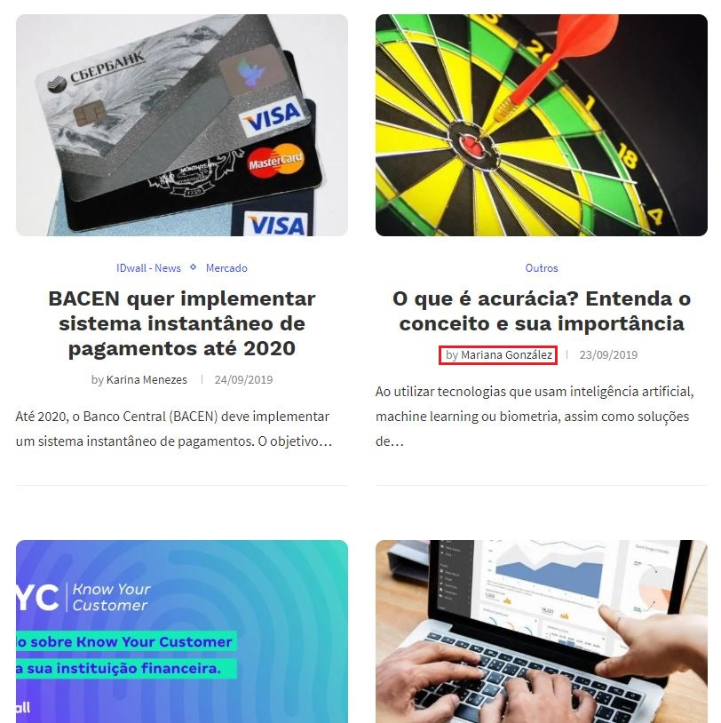

 |  | Conforme informado na aba Planejamento de Testes, o teste 6.3 não foi bem sucedido devido que o link no nome da autora Mariana González direciona para a home do blog, e não para a página com posts feitos pela autora. A minha sugestão para esse erro seria, remover o hyperlink no nome da autora, indicando e creditando somente por texto. Ou então criar algum menu AUTORES/REDATORES, listando todos os que contribuem com os posts.

